Fußgängerüberwege
Gemeinde Petershagen/Eggersdorf Ausschreibung Winterdienst Gehwege, Fußgängerübergänge und Bushaltestellen 2026/2028 Seite 1

 | Ort | Maße in m | Maße in m² | Zusätzlich bei Schneefall | Maße in m² | Straßen-zustand | Bemerkungen | Bilder
 |  |  |  | (Schnittgerinne) in m
1. | Fußgängerüberwege - Räumzeit Mo - So bis spätestens 7:00 Uhr
1.1 | Schule Karl-Marx-Str./ Seite Schule Bäckerseite | 6,0 x 2,5 | 15.0 | 6,0 x 0,5 | 3.0 | befestigt | bis spätestens 6:00Uhr! | 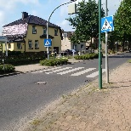
 |  | 4,0 x 2,0 | 8.0 | 4,0 x 0,5 | 2.0 | befestigt

1.2 | Kreuzung Landhausstr. | 6,0 x 3,0 | 18.0 | 6,0 x 0,5 | 3.0 | befestigt
 |  | 11,0 x 3,0 | 33.0 | 11,0 x 0,5 | 5.5 | befestigt
 |  | 4,0 x 3,0 | 12.0 | 4,0 x 0,5 | 2.0 | befestigt

1.3 | (Förster) Kreuzung Ernst-Thälmann-Str./ Karl-Liebknecht-Str. | 16,0 x 2,0 | 32.0 | 2,0 x 0,5 x 7 | 7.0 | befestigt |  | 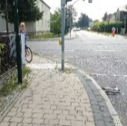 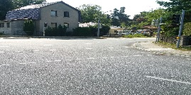
 |  | 13,0 x 1,5 | 19.5 | 2,0 x 1,0 x 1 | 2.0 | befestigt
 |  | 17,0 x 1,5 | 25.5 |  |  | befestigt
 |  | 20,0 x 2,0 | 40.0 |  |  | befestigt
1.4 | Eggersdorfer Weg/ Ortseingang aus Strausberg | 5,0 x 3,0 | 15.0 |  |  | befestigt | nur eine Seite gegenüber Friedhof | 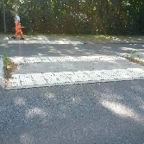

1.5 | Strausberger Str./ Bötzseestr. (Querungen) | 13,0 x 2,0 | 26.0 | 13,0 x 0,5 | 6.5 | befestigt | inkl. Gehweg bis Ende Poller Ausfahrt Bötzseestraße | 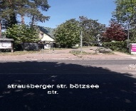 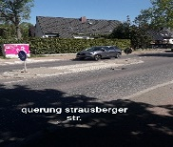
 |  | 4,0 x 2,5 | 10.0
 |  | 15,0 x 2,5 | 37.5 | 15,0 x 0,5 | 7.5

1.6 | Landhausstr./Höhe Tankstelle | je 2,0 x 3,0 | 6.0 |  |  | befestigt | einseitig
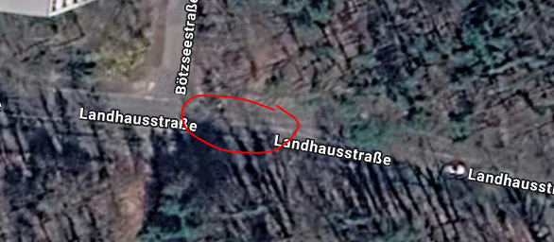
 | Querung Bötzseestrasse | 4,0 x 1,0 | 4.0
 |  | 4,0 x 2,5 | 10.0
 |  | 4,0 x 2,0 | 8.0
 | Höhe Weg in den Wald | 4,0 x 2,15 | 8.6
 |  | 2,0 x 2,0 | 4.0
 | Höhe Kieferngrund | 3,5 x 1,2 | 4.2

1.7 | Altlandsberger Chaussee | 4,0 x 4,0 | 16.0 |  |  | befestigt
 | 3 x Querung | 3,0 x 2,5 | 7.5 |  |  |  |  | 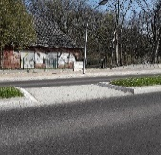 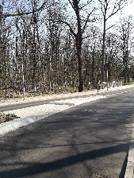
 | Ortseingang von Radebrück | 4,0 x 1,0 x 2 | 8.0
 |  | 3,0 x 1,0 x 2 | 6.0

 | Höhe Nr. 108 | 3,0 x 2,5 | 7.5 |  |  | befestigt
 |  | 3,0 x 1,0 x 2 | 6.0
 |  |  |  |  |  |  |  | 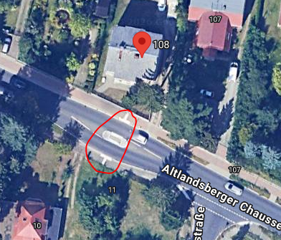
1.8 | Altlandsberger Chaussee | 4,5 x 2,5 x 2 | 22.5 |  |  | befestigt
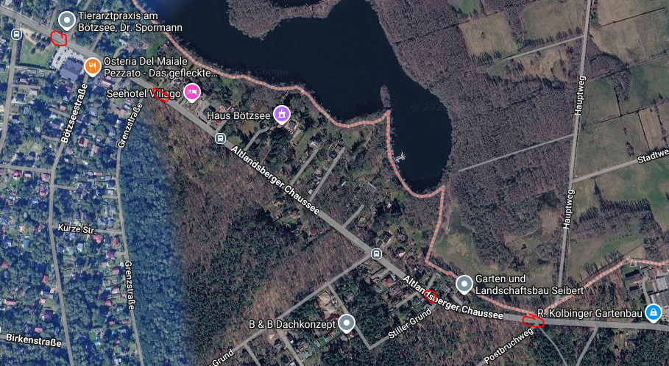
 | Zugang Strandbad | 4,5 x 1,0 x 4 | 18.0

 | Höhe Nr. 90 | 3,0 x 2,5 | 7.5 |  |  | befestigt
 |  | 3,0 x 1,0 x 2 | 6.0

 | Höhe Nr. 67 | 6,0 x 2,5 | 15.0 |  |  | befestigt
 |  | 6,0 x 1,0 x 2 | 12.0
 |  | 3,0 x 2,5 | 7.5
 |  | 3,0 x 1,0 x 2 | 6.0

 | Ecke Postbruchweg | 3,0 x 2,5 | 7.5 |  |  | befestigt
 |  | 3,0 x 1,0 x 2 | 6.0

 | Zwischensumme | Mo-So: | 495.3 m² | zusätzlich bei Schnefall: | 38.5 m² | GESAMT: | 533.8 m²

Bushaltestellen
Gemeinde Petershagen/Eggersdorf Ausschreibung Winterdienst Gehwege, Fußgängerübergänge und Bushaltestellen 2026/2028 Seite 4

 | Ort | Maße in m | Maße in m² | Zusätzlich bei Schneefall | Maße in m² | Straßen-zustand | Bemerkungen | Bilder
 |  |  |  | (Schnittgerinne) in m
2. | Bushaltestellen – Räumzeit Mo – So bis spätestens 7:00 Uhr / Schnee nur seitlich abladen, keinesfalls auf Verkehrsflächen und Gehwegen
2.1 | Strausberger Str. / Kiefernstraße beidseitig | 10,0 x 2,0 | 20.0 | 10,0 x 0,5 | 5.0 | einseitig befestigt |  | 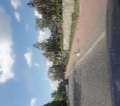
 |  | 10,0 x 2,0 | 20.0 | 10,0 x 0,5 | 5.0


2.2 | Eggersdorfer Weg / gegenüber Friedhof | 17,0 x 3,0 | 51.0 | 17,0 x 0,5 | 8.5 | befestigt | nur einseitig

2.3 | Altlandsberger Chaussee 67 | 11,5 x 2,5 | 28.8 | 11,5 x 0,50 | 5.8 | befestigt |  | 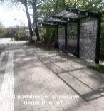
 | und gegenüber | 11,0 x 3,0 | 33.0 | 11,0 x 0,50 | 5.5 | befestigt

2.4 | Altlandsberger Chaussee 87 | 12,0 x 2,5 | 30.0 | 12,0 x 0,5 | 6.0 | befestigt
 | Altlandsberger Chaussee gegenüber 92 | 14,5 x 2,5 | 36.25 | 14,5 x 0,5 | 7.25 | befestigt

2.5 | Mittelstraße Nr. 103 | 12,0 x 2,0 | 24.0 | 12,0 x 0,5 | 6.0 | befestigt | soll evtl. versetzt werden zur Viktoriastraße
 | Mittelstraße Nr. 30 | 9,0 x 2,0 | 18.0 | 9,0 x 0,5 | 4.5 | befestigt
 | (Ahornallee)

2.6 | Mittelstraße 89 | 15,0 x 2,0 | 30.0 | 15,0 x 0,5 | 7.5 | befestigt befestigt
 | beidseitig | 15,0 x 2,0 | 30.0 | 15,0 x 0,5 | 7.5
 | (Birkenstraße)

2.7 | Mittelstr./Ecke Altlandsberger Ch. 66 | 7,0 x 2,0 | 14.0 | 7,0 x 0,5 | 3.5 | befestigt |  | 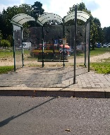
 |  | 12,0 x 2,0 | 24.0 | 12,0 x 0,5 | 6.0 | befestigt

2.8 | Rosa-Luxemburg-Str. 1 und auf der Seite der Schule | 19,5 x 2,5 | 48.8 | 19,5 x 0,5 | 9.80 | befestigt | Bis spätestens 6:00 Uhr! | 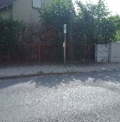
 |  | 16,0 x 3,0 | 48.0 | 16,0 x 0,5 | 8.00 | befestigt

2.9 | Platanenallee 25a und gegenüber | 9,0 x 2,6 | 23.4 |  |  | einseitig befestigt |  | 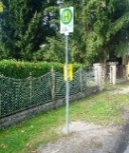 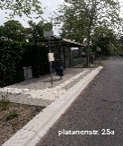
 |  | 3,5 x 2,0 | 7.0

2.10 | Ernst-Thälmann-Straße / Ecke Neue Straße | 9,0 x 2,6 | 23.4 |  |  | einseitig befestigt |  | 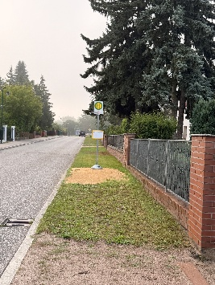 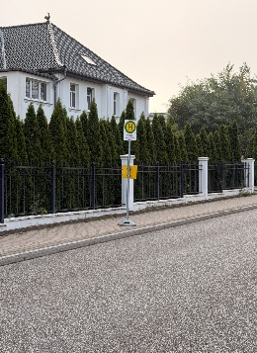
 |  | 3,5 x 2,0 | 7.0

2.11 | Hermannstraße neben Nr. 29 | 8,0 x 2,0 | 16.0 | 8,0 x 0,50 | 4.0 | befestigt | nur eine Seite | 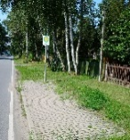

2.12 | Landsberger Str. neben Nr. 39 neben Nr. 11a | 2,5 x 2,0 | 5.0 | 2,5 x 0,5 | 1.3 | unbef. | aktuell unbefestigt, soll ggf.noch befestigt | 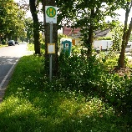
 |  | 2,0 x 1,0 | 2.0 | 2,0 x 0,5 | 1.0 | unbef.

2.13 | Lessingstr. Petershagen ggü. Nr. 68 | 12,0 x 3,0 | 36.0 | 12,0 x 0,5 | 6.0 | befestigt
 |  | 12,0 x 2,5 | 30.0 | 12,0 x 0,5 | 6.0 | befestigt

2.14 | Eggersdorfer Chaussee Petershagen/Ecke Uhlandstraße/Ecke Grenzstraße | 4,0 x 3,0 | 12.0 | 4,0 x 0,5 | 2.0 | unbef. | aktuell unbefestigt, ggf. noch befestigt werden | 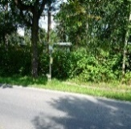
 |  | 4,0 x 3,0 | 12.0 | 4,0 x 0,5 | 2.0 | unbef.

 | Zwischensumme | Mo-So: | 629.6 m² | zusätzlich bei Schnefall: | 118.1 m² | GESAMT: | 747.7 m²

Gehwege
Gemeinde Petershagen/Eggersdorf Ausschreibung Winterdienst Gehwege, Fußgängerübergänge und Bushaltestellen 2026/2028 Seite 7

 | Ort | Maße in m | Maße in m² | Zusätzlich bei Schneefall | Maße in m² | Straßen-zustand | Bemerkungen | Bilder
 |  |  |  | (Schnittgerinne) in m
3. | Gehwege – Räumzeit Mo-So bis spätestens 7:00 Uhr
3.1 | Rosa-Luxemburg-Str. auf der Seite der Schule | 18,0 x 2,0 | 36.0 |  |  | befestigt | Bushaltestelle Überweg | 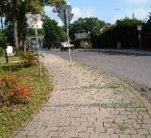

 |  |  |  |  |  |  | Bis spätestens 6:00 Uhr!

3.2 | Karl-Liebknecht Str. 35a an Feuerwehr Eggersdorf | 15,0 x 2,0 | 30.0 |  |  |  | Nur Gehweg und Zuwegung Seiteneingang | 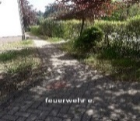

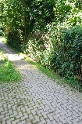
 |  |  |  |  |  |  | Absprache erforderlich!
3.3 | Ferdinand-Dam-Str. 48 | 20,0 x 1,5 | 30.0 |  |  | befestigt

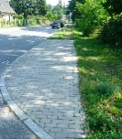
3.4 | Strausberger Straße/ Ecke Heidestraße | 12,0 x 3,0 | 36.0 |  |  | befestigt

3.5 | Strandbad (Zugang) | 30,0 x 2,0 | 60.0 |  |  | befestigt |  | 
 | Altlandsberger Chaussee

 | Zwischensumme |  | 192.0 m²

Schulen
Gemeinde Petershagen/Eggersdorf Ausschreibung Winterdienst Gehwege, Fußgängerübergänge und Bushaltestellen 2026/2028 Seite 8

 | Ort | Maße in m | Maße in m² | Zusätzlich bei Schneefall | Maße in m² | Straßen-zustand | Bemerkungen | Bilder
 |  |  |  | (Schnittgerinne) in m
4. | Schulen - Zuwegung zu den Sporthallen - Räumzeiten Sa und So, bis spätestens 7:00 Uhr
4.1 | Schule Petershagen | 38,0 x 2,0 | 76.0
 | Kleine Turnhalle
4.2 | Schule Petershagen | 251,0 x 2,0 | 502.0 |  |  |  |  | 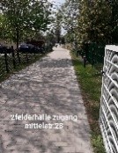
 | Zuwegung Zweifeldhalle
4.3 | Schule Petershagen |  | 826.0
 | Parkplatz Mittelstraße
4.4 | Grundschule Eggersdorf | 43,0 x 2,0 | 86.0

4.5 | Grundschule Eggersdorf Zuwegung Zweifeldhalle | 16,0 x 2,0 | 32.0

 | Zwischensumme |  | 1522.0 m²

